关系图
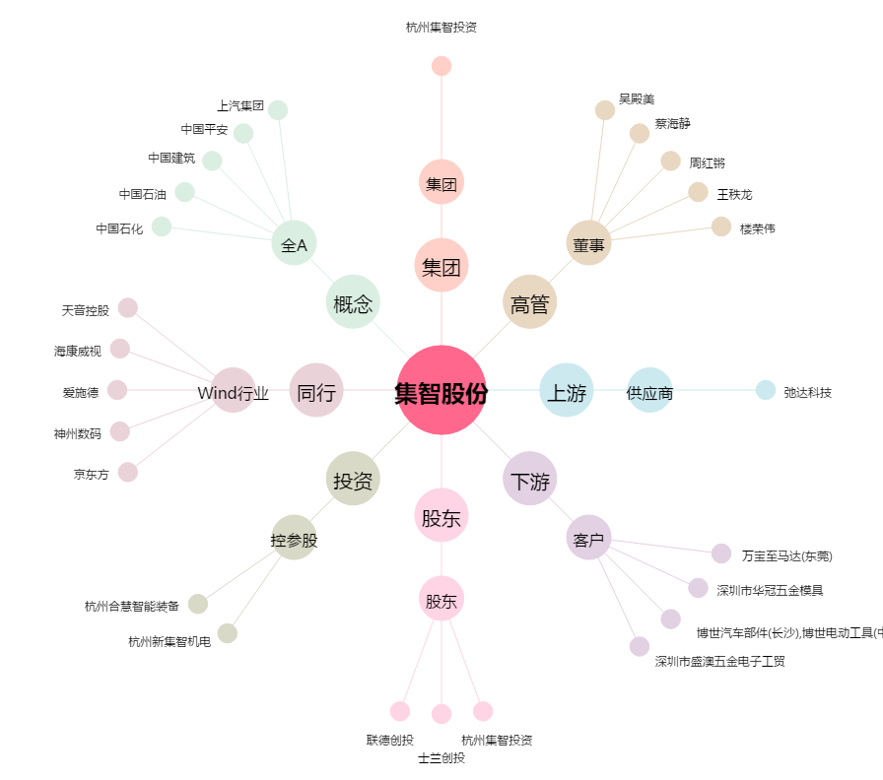
集智股份[300553.SZ] - 关系概览图

